K1
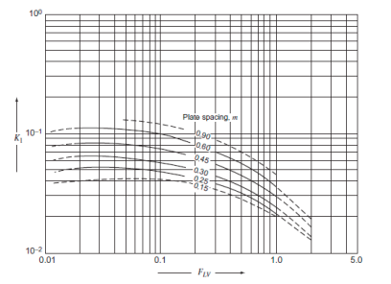
FLv | K1
1 | 0.03 |  | Lw/Dc | A
0.8 | 0.038 |  | 0.65 | 6
0.6 | 0.045 |  | 0.7 | 9 | k2 | H
0.4 | 0.056 |  | 0.72 | 10 | 28.3 | 20
0.2 | 0.07 |  | 0.75 | 11 | 29 | 30
0.08 | 0.089 |  | 0.8 | 14 | 29.7 | 40
0.04 | 0.09 |  | 0.85 | 17.5 | 30 | 50
0.01 | 0.09 |  |  |  | 30.2 | 60
 |  |  |  |  | 30.8 | 80
 |  |  |  |  | 31 | 100

Porcentaje perforado |  | Co
 | 5 | 0.81
 | 10 | 0.84
 | 15 | 0.87

